상품제안서
고급 라이트핏 쿨론 폴로 카라 반팔 긴팔 티셔츠 | 상품코드: S28102

 |  |  |  |  |  |  | 02-713-8555 | www.synergygift.co.kr
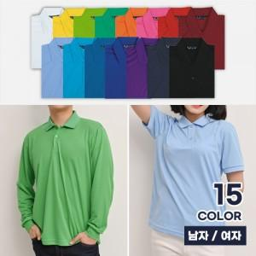

【상세/제작정보】

【인쇄/포장옵션】 | 실크 / OPP(비닐)

【공급단가】 | 수량 | 50~ | 100~ | 500~ | 1,000~ | 2,000~
*VAT별도 | 반팔 1P | 14,690원 | 13,970원 | 13,530원 | 12,870원 | 12,650원
 | 긴팔 1P | 15,990원 | 15,240원 | 14,760원 | 14,040원 | 13,800원

【상품 URL】 | https://www.synergygift.co.kr:443/src/goods_detail.php?gdno=28102

